Sheet1
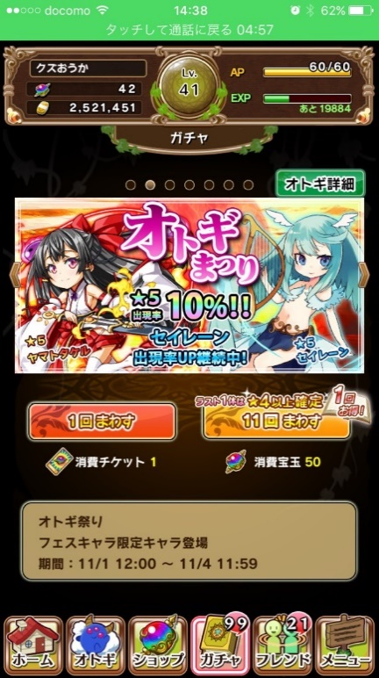
 | ◆1ページ
 | 宝玉ガチャ

 | 現状のまま

 | 説明文
 | ガチャごとに変更する

 | 1回 | 5個orガチャチケット
 | 11回 | 50個

次回変更予定 |  |  | それまで

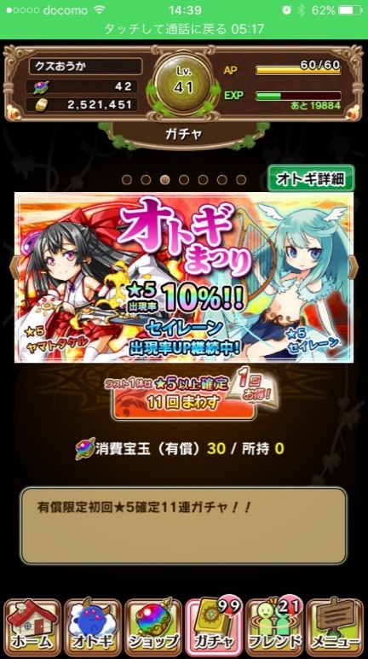
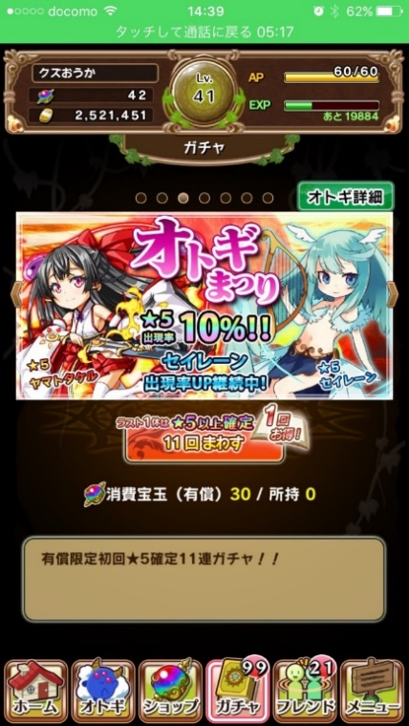
 | ◆2ページ |  |  | ◆2ページ
 | 有償宝玉ガチャ |  |  | 有償10連宝玉ガチャ

 | 説明文 |  |  | 説明文
 | 有償宝玉限定のお得ガチャ！ |  |  | 有償限定☆5確定11連ガチャ！！
 | ラスト1体は☆5オトギ確定！
 | 出現するオトギは全て☆4以上！ |  |  | 11回 | 30個
 | 御影石、限界突破ツムリも出現！
消費有償宝玉 3
消費有償宝玉 30
 |  |  |  | 注意
所持有償宝玉 50
 | 1回 | 3個 |  | 1回限りを削除
 | 11回 | 30個

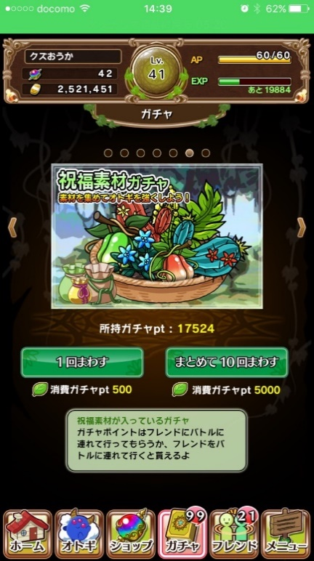
 | ◆3ページ
 | 有償素材ガチャ

 | 説明
 | 有償限定の素材ガチャ
 | ☆3以上の祝福素材を10個GET！！
 |  |  | ガチャページなし

消費有償宝玉 5
 | 10回 | 5個
所持有償宝玉 50
 | ※単発はない
 | バナーは祝福素材ガチャのものを使用

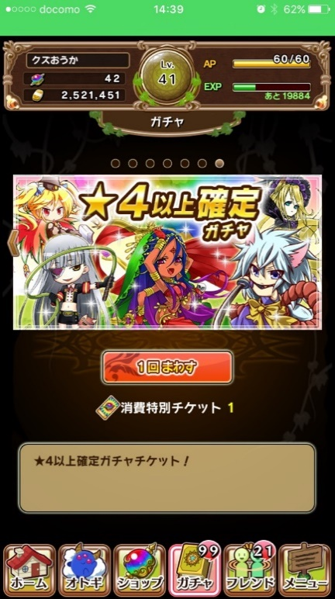
 | ◆4ページ目
 | チケットガチャ

 | 現状のまま

 | 所持時のみ表示される
 | 4→5の順番

 | 注意
 | 並び替え

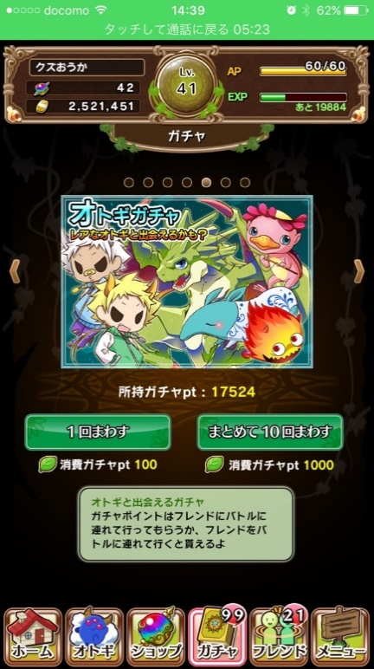
 | ◆5ページ
 | オトギガチャ

 | 現状のまま

 | ◆6ページ
 | 祝福素材ガチャ

 | 現状のまま

